Sheet1
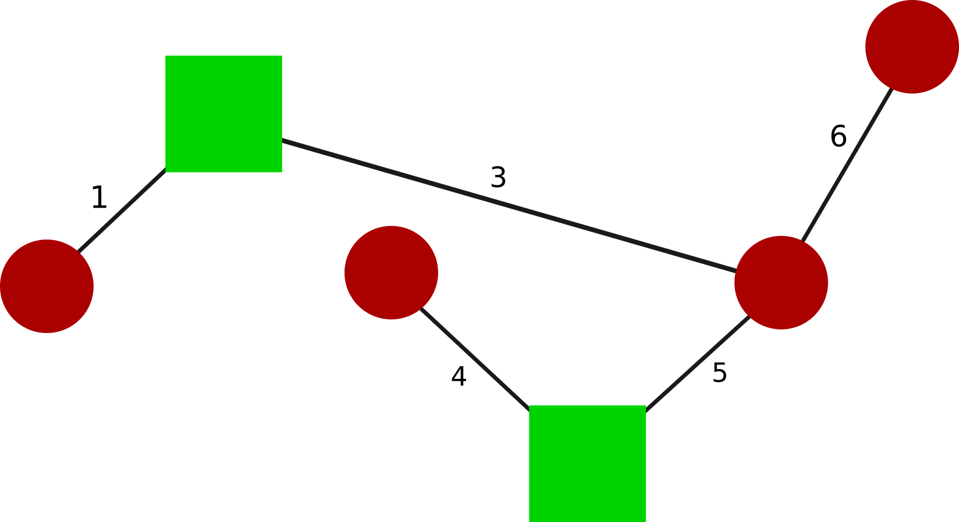
Eigenvector(V) |  |  |  |  |  | Eigenvalue(λ) | Gamma(γ) | Q | Natural Frequency(ω) | Damping Ratio(ζ) | Peak Time | Peak | Steady State
-0.408 | 0.372 | 0.118 | 0.408 | 0.602 | 0.391 | 0.000 | 0.9 | 0.00 | N/A | N/A | N/A | N/A | N/A
-0.408 | 0.602 | 0.390 | -0.408 | -0.372 | -0.118 | 53.475 | 0.9 | 3.007 | 7.313 | 0.062 | 0.430 | 0.103 | 0.056
-0.408 | -0.602 | 0.390 | -0.408 | 0.372 | -0.118 | 97.611 | 0.9 | 5.611 | 9.880 | 0.046 | 0.318 | 0.107 | 0.057
-0.408 | -0.372 | 0.118 | 0.408 | -0.372 | 0.391 | 280.000 | 0.9 | 44.907 | 16.733 | 0.027 | 0.188 | 0.308 | 0.160
-0.408 | 0.000 | -0.237 | 0.408 | 0.000 | -0.781 | 366.525 | 0.9 | -1.859 | 19.145 | 0.024 | 0.164 | -0.010 | -0.005
-0.408 | 0.000 | -0.781 | -0.408 | 0.000 | 0.237 | 602.3890 | 0.9 | 53.753 | 24.544 | 0.018 | 0.128 | 0.173 | 0.089

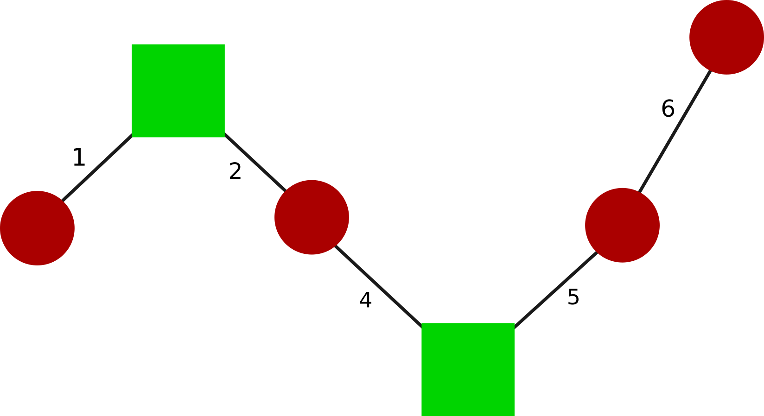
Eigenvector(V) |  |  |  |  |  | Eigenvalue(λ) | Gamma(γ) | Q | Natural Frequency(ω) | Damping Ratio(ζ) | Peak Time | Peak | Steady State
-0.408 | -0.408 | 0.000 | 0.408 | -0.577 | 0.408 | 0.000 | 0.9 | 0.000 | N/A | N/A | N/A | N/A | N/A
-0.408 | -0.558 | -0.500 | -0.408 | 0.289 | -0.149 | 37.513 | 0.9 | -11.246 | 6.125 | 0.073 | 0.514 | -0.538 | -0.300
-0.408 | -0.149 | 0.500 | 0.408 | 0.289 | -0.558 | 140.000 | 0.9 | 22.500 | 11.832 | 0.038 | 0.266 | 0.303 | 0.161
-0.408 | 0.149 | 0.500 | -0.408 | 0.289 | 0.558 | 280.000 | 0.9 | 4.082 | 16.733 | 0.027 | 0.188 | 0.028 | 0.015
-0.408 | 0.408 | 0.000 | -0.408 | -0.577 | -0.408 | 420.000 | 0.9 | -12.990 | 20.494 | 0.022 | 0.153 | -0.060 | -0.031
-0.408 | 0.558 | -0.500 | 0.408 | 0.289 | 0.149 | 522.487 | 0.9 | 64.279 | 22.858 | 0.020 | 0.137 | 0.239 | 0.123


Eigenvector(V) |  |  |  |  |  | Eigenvalue(λ) | Gamma(γ) | Q | Natural Frequency(ω) | Damping Ratio(ζ) | Peak Time | Peak | Steady State
-0.408 | -0.261 | 0.000 | 0.000 | -0.577 | 0.657 | 0.000 | 0.9 | 0.000 | N/A | N/A | N/A | N/A | N/A
-0.408 | -0.465 | 0.000 | -0.707 | 0.289 | -0.185 | 61.383 | 0.9 | 17.891 | 7.835 | 0.057 | 0.402 | 0.535 | 0.291
-0.408 | -0.465 | 0.000 | 0.707 | 0.289 | -0.185 | 140.000 | 0.9 | -35.355 | 11.832 | 0.038 | 0.266 | -0.477 | -0.253
-0.408 | 0.465 | -0.707 | 0.000 | 0.289 | 0.185 | 140.000 | 0.9 | -3.536 | 11.832 | 0.038 | 0.266 | -0.048 | -0.025
-0.408 | 0.261 | 0.000 | 0.000 | -0.577 | -0.657 | 420.000 | 0.9 | -12.990 | 20.494 | 0.022 | 0.153 | -0.060 | -0.031
-0.408 | 0.465 | 0.707 | 0.000 | 0.289 | 0.185 | 638.617 | 0.9 | 56.557 | 25.271 | 0.018 | 0.124 | 0.172 | 0.089

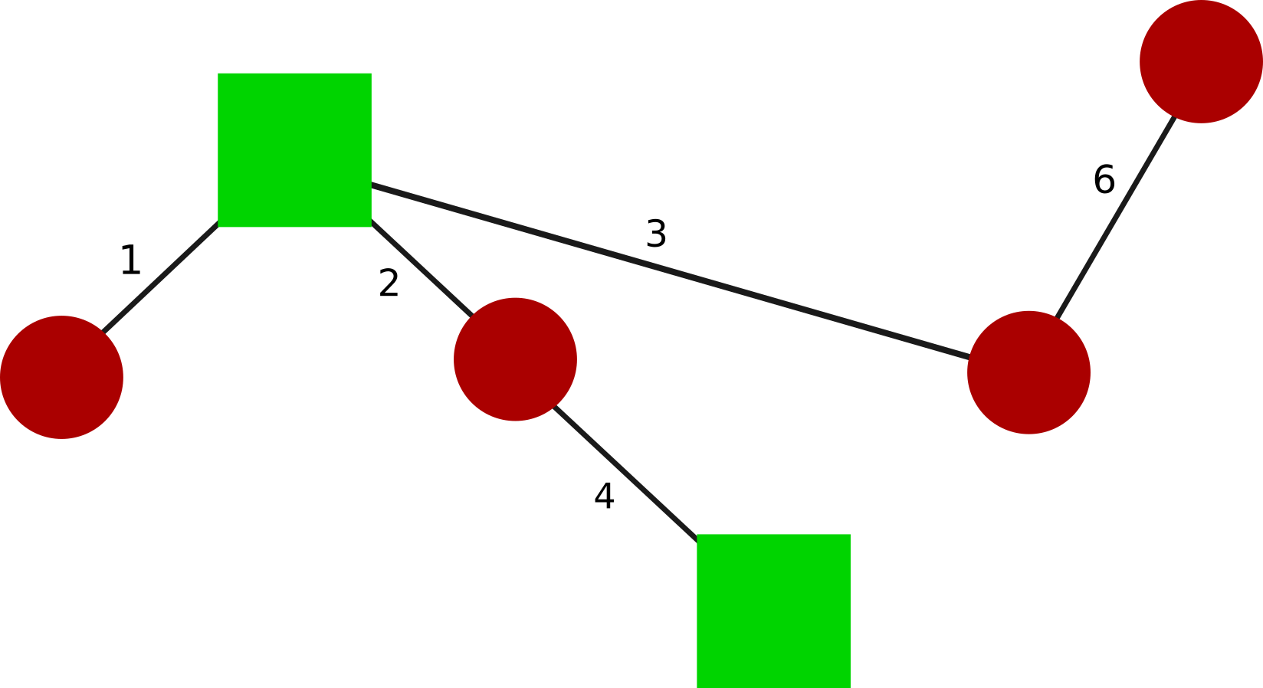
Eigenvector(V) |  |  |  |  |  | Eigenvalue(λ) | Gamma(γ) | Q | Natural Frequency(ω) | Damping Ratio(ζ) | Peak Time | Peak | Steady State
0.408 | 0.000 | 0.237 | -0.408 | 0.000 | 0.781 | 0.000 | 0.9 | 0.000 | N/A | N/A | N/A | N/A | N/A
0.408 | 0.000 | 0.781 | 0.408 | 0.000 | -0.237 | 53.475 | 0.9 | -30.075 | 7.313 | 0.062 | 0.430 | -1.026 | -0.562
0.408 | -0.372 | -0.118 | -0.408 | 0.602 | -0.391 | 97.611 | 0.9 | -11.972 | 9.880 | 0.046 | 0.318 | -0.229 | -0.123
0.408 | -0.602 | -0.391 | 0.408 | -0.372 | 0.118 | 280.000 | 0.9 | 8.165 | 16.733 | 0.027 | 0.188 | 0.056 | 0.029
0.408 | 0.372 | -0.118 | -0.408 | -0.602 | -0.391 | 366.525 | 0.9 | -18.587 | 19.145 | 0.024 | 0.164 | -0.098 | -0.051
0.408 | 0.602 | -0.391 | 0.408 | 0.372 | 0.118 | 602.389 | 0.9 | 59.076 | 24.544 | 0.018 | 0.128 | 0.191 | 0.098


Eigenvector(V) |  |  |  |  |  | Eigenvalue(λ) | Gamma(γ) | Q | Natural Frequency(ω) | Damping Ratio(ζ) | Peak Time | Peak | Steady State
-0.408 | -0.227 | 0.000 | 0.290 | 0.577 | -0.604 | 0.000 | 0.9 | 0.000 | N/A | N/A | N/A | N/A | N/A
-0.408 | -0.663 | 0.500 | -0.190 | -0.289 | 0.158 | 91.991 | 0.9 | -1.839 | 9.591 | 0.047 | 0.328 | -0.037 | -0.020
-0.408 | -0.097 | -0.500 | 0.616 | -0.289 | 0.333 | 140.000 | 0.9 | -22.500 | 11.832 | 0.038 | 0.266 | -0.303 | -0.161
-0.408 | 0.097 | -0.500 | -0.616 | -0.289 | -0.333 | 354.104 | 0.9 | -19.308 | 18.818 | 0.024 | 0.167 | -0.105 | -0.055
-0.408 | 0.227 | 0.000 | -0.290 | 0.577 | 0.604 | 420.000 | 0.9 | 12.990 | 20.494 | 0.022 | 0.153 | 0.060 | 0.031
-0.408 | 0.663 | 0.500 | 0.190 | -0.289 | -0.158 | 673.905 | 0.9 | -62.440 | 25.960 | 0.017 | 0.121 | -0.180 | -0.093

